상품제안서
파이롯 트프릭션 포인트 (0.4mm) 캡타입 | 상품코드: S02930

 |  |  |  |  |  |  | 02-713-8555 | www.synergygift.co.kr
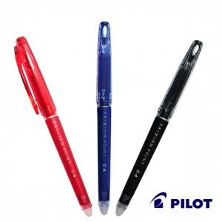 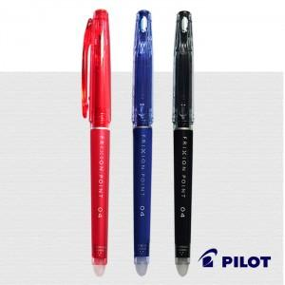

【상세/제작정보】

【인쇄/포장옵션】 | 실크 / OPP(비닐)

【공급단가】 | 수량 | 1,000~ | 2,000~ | 3,000~ | 5,000~ | 10,000~
*VAT별도 | 단가 | 2,790원 | 2,690원 | 2,580원 | 2,480원 | 2,420원

【상품 URL】 | https://www.synergygift.co.kr:443/src/goods_detail.php?gdno=3537

